Info_Arenavärdskap
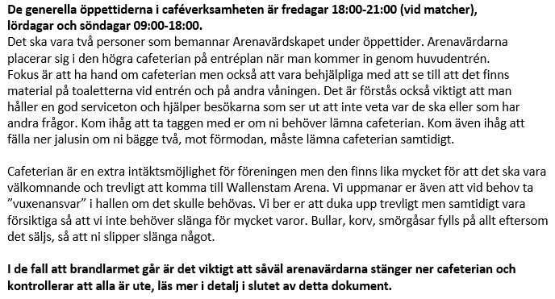
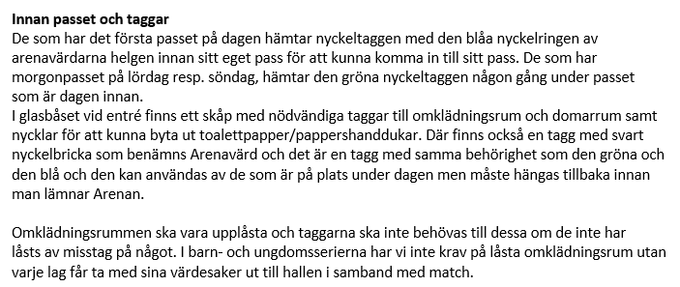

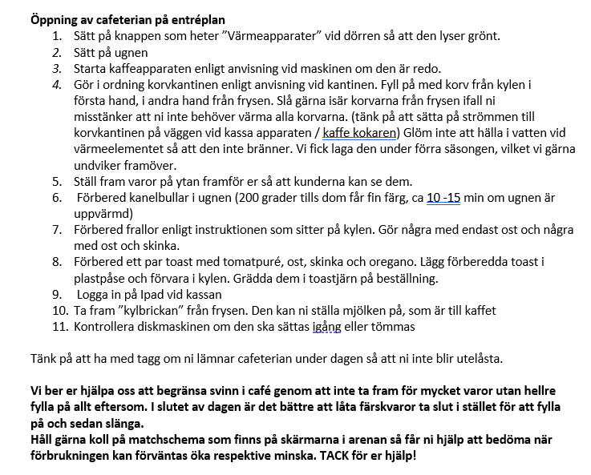
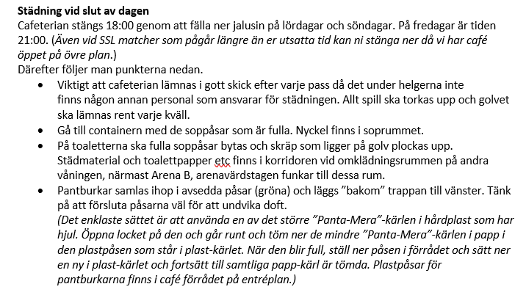
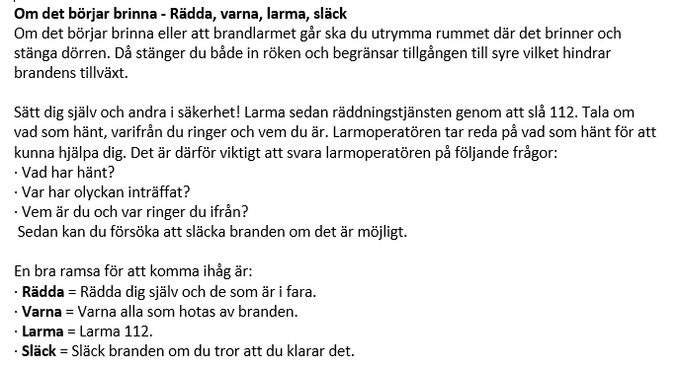
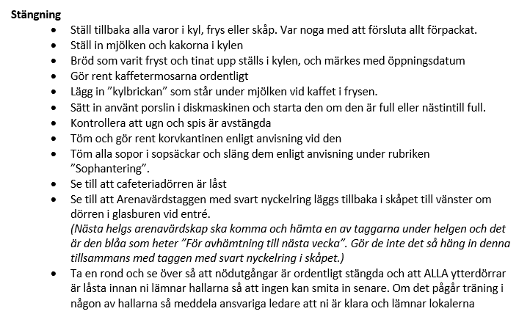
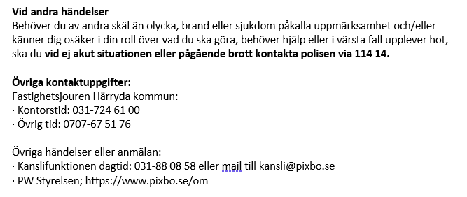
Information Arenavärdskap

 | Café-verksamheten
 | Fredagar | 18:00 - 21_00 (vid matcher)
 | Lördagar | 09:00 - 18:00
 | Söndagar | 09:00 - 18:00

 | Om ni har 1:a passet på dagen - glöm inte att hämta nyckeltaggen enligt instruktioner - helgen innan alternativt dagen innan

 | Spel i periodpaus P18 | 6 mars kl 19:00

Info_Gothia_cup
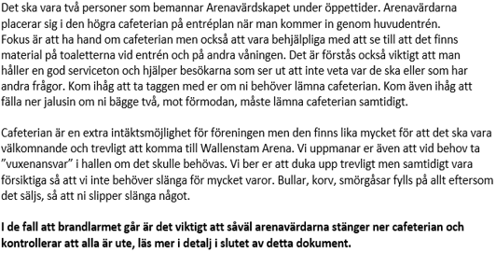
Information Gothia Cup 2026

 | P18 Café-verksamheten - 5 januari |  | Arena ansvar - 5 januari: | Åsa Kalentun | 0706-170626
 | Nedre café | 12:30 - 18:15
 | 2 personer till café + 1 person städ - hjälps åt och fördela upp er per tilldelat pass

